Sheet1
 | 50만원대 인텔 (간단 사무용 & 인강용) | 40~50만원대 AMD (사무용 & 케쥬얼 게임) | 70만원대 AMD (FHD 중사양 게이밍, 주식) - 어지간하면 AMD 추천- | 100(110)만원대 AMD (FHD 상옵, 포토샵, 간단편집) (70만원대 대비2배 프레임) | 110만원대 인텔 (FHD 풀옵, 포토샵, 간단편집) (프레임 방어율 상승!) | 인텔 160 ~ 310 만원대 게이밍 및 다용도 PC (멀티성능향상) (FHD120 ~ QHD165 게이밍PC, 주식(스캘핑), 포토샵, 영상편집, 다용도 사용가능 PC) (14600K 선택시 멀티성능2배, 120만원대 대비 게이밍성능 30%상승 (단 4070이상 선택시)) |  |  | 170 ~ 290만대 AMD 7000시리즈 인기 온라인 게이밍 견적 (QHD120 ~ QHD144 및 4K입문 포토샵, 윈도우 10유지, 국내 온라인게임 위주 게이밍시 견적) (120만원대 게이밍 견적 대비 30% 프레임 상승! (7600+4070기준)) |  |  | 310~560만원대 전문가용 or 최고급 게이밍 (QHD 165, 4K 최고급 게이밍PC, 원컴방송, 렌더인코딩, 편집) (200만원대 견적보다 30~90%까지 프레임 높음, 멀티성능업) |  | 300~530만 젠4 다용도, 게이밍 최고급PC (QHD 144, 4K 최고급 게이밍PC, 전문가용 PC) (200만원대 견적보다 30~90%까지 프레임 높음, 멀티성능업) |  | 최고의 게이밍 PC 상상 700만(로또 되면 사볼께요)
1. CPU선택 | 1. 인텔 코어i3-12세대 12100 (F고르시면 안됨) (12100과 13100은 거의같은 성능인데 4만원이상 비쌈) 1번:164,810원 (13100:약 21만) | 1. AMD 라이젠5 PRO 4650G (르누아르) (멀티팩) 2. AMD 라이젠5-4세대 5600G 멀티팩 (2번이 성능이 소폭 윗급) 1번:129,950원 2번:167,900원 | 1. AMD 라이젠5-4세대 5600 (버미어) 멀티팩 (12100F의 가격과 5600의 가격이 근접하여.. 5600으로 대처) 1번:153,640원 (121F: 약 13.2만) | 1. AMD 라이젠5-4세대 5600 (버미어) 멀티팩 2. AMD 라이젠5-4세대 5600X (5600X보다는 5600이 가성비 굿) 1번:153,640원, 2번:199,360원 | 1. 인텔 코어i5-12세대 12400F (엘더레이크) (벌크) (AG400 필수!! 기본쿨러 없음) (정품은 약19만원, 134F 가성비없음) 1번:162,860원 | 1. 인텔 코어i5-14세대 14600KF (정품) (게이밍 + 멀티성능(영상편집/음악작업/렌더링) + 주식용) 2. 인텔 코어i5-14세대 14500 (정품) (게이밍 성능은 14600K(KF) 보다 다소낮으나 멀티성능은 비슷) (13, 14세대 i5가격이 만원 정도로 근접하여 어지간하면 14세대 쓰는게 좋다) 1번:435,150원 (벌크: 414,140원), 2번:368,000원 (*게이밍용으로 2번은 가성비 없기에 작업용일때 픽!) |  |  | 1. AMD 라이젠5-5세대 7500F(라파엘) (멀티팩(정품)) 2. AMD 라이젠5-5세대 7600(라파엘) (멀티팩(정품)) (1,2번은 가격차이가 2만원쯤나면 7500F 1만원 7600) (번외: AMD 라이젠7-4세대 5700X3D (버미어)출시, B550 및 X570 보드 쓰시는 분은 게이밍 용도로 업그레이드 할만함) 3. AMD 라이젠7-5세대 7700 (라파엘) (이쪽은 저소음 빌드만 고려하세요) 1번:240,800원 2번:257,400원 3번:410,700원 (대부분은 1번 선택하세요) |  |  | 1. 인텔 코어i7-14세대 14700KF or 14700F (정품) (12900K, 13700K의 상위호환 어떤 용도로 써도 쓸만한 성능!) 2. 인텔 코어i9-14세대 14900K (온도잡기 까다로움) (14세대 가격 안정화! 2번은 큰 성능차이는 없으나 발열잡기 까다로움) 1번:583,050 or 550,290원 , 2번:870,420원 (참조: 13700KF는 58만원) |  | 1. AMD 라이젠9-5세대 7950X3D (라파엘) (작업+ 게이밍 둘다) 1. 7800X3D (순수게이밍용) 3. AMD 라이젠9-5세대 7900 (라파엘) (저전력 PC 용) (7700X, 7900X은 현시점에 매리트가 크게없음) 7950X3D: 942,870원 , 7800X3D: 581,350원 , 3번:574,600원 |  | 1. AMD 라이젠9-5세대 7950X3D (게이밍 성능 최상위 작업 성능도 최상위의 고급제품) 1번: 942,870원
2. 쿨러 | 기본쿨러 써도 문제없음!! | 기본쿨러 써도 문제없음 다만 소음이 신경쓰인다면 -> (DEEPCOOL AG400 22,580원 짜리 쿨러추가!!) | 기본쿨러 쓸순 있으나 소음이 꽤 큽니다 AG400 추가하면 좋음 (DEEPCOOL AG400 22,580원) | DEEPCOOL AG400 (가성비 제품) or PCCOOLER PALADIN 400 (AMD 무뽑방지 킷 증정) (기쿨쓰지말고 사제쿨러 쓰는게 좋다 기쿨 소음이 심한편) 1번:22,580원 2번:30,030원 |  | 14600KF, 13600KF) 3RSYS Socoool RC1800 ARGB + 17XX 소캣 가이드 (공랭 대장급과 비슷, Quiet 말고) Thermalright Peerless Assassin 120 SE + 17XX 소캣 가이드 (가성비 제품 성능은 RC1800보다 낮음 게이밍시) 3RSYS Socoool 라니 SE 360 ARGB + 17XX 소캣 가이드 (수랭 가성비 온도는 가장 좋음) 1번:64,800 + 6,950원 , 2번:38,710 + 6,950원 , 3번:122,040 + 6,950원 (수랭) |  |  | 7500F, 7600, 7700 용) DEEPCOOL AG400 (가성비) or Thermalright Peerless Assassin 120 SE (할인중) 7600, 7700 오버 or PBO용) 3RSYS Socoool 라니 SE 360 ARGB (OC 및 PBO용 수랭 쿨러) 1번:22,580원 or 38,710원 , 2번:122,040원(수랭 라니) (AMD는 가이드킷 불필요) |  |  | 14700K용) 3RSYS Socoool 라니 SE 360 ARGB + LGA17XX 소캣 가이드 14700K용) NZXT KRAKEN 360 + LGA17XX 소캣 가이드 14900K용) iCUE H170i ELITE CAPELLIX XT + NOCTUA NF-A14 IndustrialPPC-2000 PWM (팬교체) + LGA17XX 소캣 가이드 1번:122,040+6,950원, 2번:214,920+6,950원, 3번:337,900+6,950+150,420 |  | 전라인업) NZXT KRAKEN 360 (초기불량 적은 고성능 수랭) or 3RSYS Socoool 라니 SE 360 ARGB (성능괜찮음, 이슈해결) 7900, 7950X3D, 7800X3D) 3RSYS Socoool RC1800 (3D 제품과 7900만) 전라인 수냉 2종) 214,920 or 122,040원, 7950X3D,7800X3D용) 64,800원 |  | 1)NOCTUA NH-D15 Chromax.black (공랭으로 커버는 되나 온도가 살짝 높음) 2)NZXT KRAKEN ELITE 360 RGB 1번:172,800원 2번:460,080원
3. 메인보드 | 1. ASUS PRIME H610M-K D4 2. GIGABYTE H610M S2H V2 D4 듀러블에디션 (2: 내장 4포트) 1번:97,200원 2번:116,640원 | 1. ASUS PRIME A520M-A II 2. ASRock B550M PRO4 (PCI-E 4.0 지원, 사운드 상향) 1번:85,320원 2번:136,080원 | 1. ASUS PRIME A520M-A II 2. GIGABYTE B550M DS3H 3. ASRock B550M PRO4 85,320원 115,330원 136,080원 | 1. GIGABYTE B550M DS3H 2. TUF Gaming B550M-PLUS 3. ASUS PRIME A520M-A II 115,330원 157,680원 85,320원 | 1. GIGABYTE B760M DS3H D4 2. GIGABYTE B760M AORUS ELITE D4 (2번은 업글 생각있을때만) 1번:142,240원 2번:171,720원 | 1. MSI MAG B760M 박격포 II, GIGABYTE B760M AORUS ELITE (D5보드, 14600KF(K) 권장) 2. ASUS ROG STRIX B760-G GAMING WIFI (와이파이(블투) + 상위 사운드 칩셋, 그래픽카드 제거 쉬움) 3. GIGABYTE Z790 UD (전원부 빵빵 (사운드는 하위) CPU 오버클럭 가능, 차후 업그레이드시) 1번:박격포209,520원, 어엘196,560원, 2번:239,730원, 3번:303,480원 |  |  | 1. GIGABYTE B650M K (4램슬롯 + M.2 슬롯2개, 7500F, 7600, 7900, 7700X용 가성비!! 보드) 2. MSI MAG B650M 박격포 WIFI (쓸만한 중급보드 다만 그래픽카드 3슬롯초과 사용시 비추천) 3. ASUS TUF Gaming B650-PLUS (전원부 + 사운드 품질이 나은 중급보드, 차후 상급 CPU 업그레이드 용) 1번:167,700원 2번:269,830원 3번:309,960원 |  |  | 1. ASUS TUF Gaming Z790-PLUS WIFI (무난한 중급형 Z보드) 2. GIGABYTE Z790 UD (가성비 (사운드가 조금 아쉽) Z보드) 3. GIGABYTE Z790 AORUS MASTER X (신형 Z고급보드) 1번:422,280원 2번:303,480원 3번:835,310원 |  | 1. ASUS TUF Gaming B650-PLUS (중간급의 품질) 2. ASUS ROG STRIX B650E-F (B650E-E 품절로 대처품) 3. GIGABYTE X670E AORUS MASTER (고급형 X670E 보드) 1번:309,960원 2번:385,560원 3번:696,600원 |  | 1. ASUS ROG CROSSHAIR X670E HERO STCOM 1번: 1,037,880원
4. 메모리 | 1. 마이크론 Crucial DDR4-3200 8G X 2ea (or 삼성전자) (메모리 짝수로 안가면 성능 하락 있습니다 - 듀얼체널!) 1번: 23,440X 2개 = 46,880원 | 1. 마이크론 Crucial DDR4-3200 8G X 2ea (or 삼성전자) (8G 짜리단일보다 8X2, 4X2 짝수로 가는게 시스템 성능이 상승) 1번: 23,440X 2개 = 46,880원 | 1. 마이크론 Crucial DDR4-3200 8G X 2ea (or 삼성전자) (8G 짜리단일보다 8X2, 4X2 짝수로 가는게 시스템 성능이 상승) 1번: 23,440X 2개 = 46,880원 | 1. 마이크론 Crucial DDR4-3200 CL22 8G X 2ea (램오버) 2. TeamGroup T-Force DDR4-3600 CL18 Delta RGB (XMP용) 3. 램오버 안할때는 삼성 3200 램 1번:46,880원 2번:69,340원 | 1. 마이크론 Crucial DDR4-3200 CL22 8G X 2ea (램오버) 2. 삼성전자 DDR4-3200 (16GB) X2 (2번 선택은 작업용으로 안정적이고 고용량이 필요할때) 1번:46,880원 2번:103,080원(32G) | 1. TeamGroup DDR5-5600 CL46 Elite 서린 (16GB) (뽑기운 있음 간단오버 및 일반사용시) 2. SK하이닉스 DDR5-5600 (16GB) (오버더잘됨 OC용 하이닉스 메모리) 3. ADATA DDR5-5600 CL46 (16GB) (하이닉스 A다이 언락 가성비 오버용 메모리) (오버 안하거나 간단하게 할때 1-2번, 오버 제대로 하고싶다 3번 선택) 1번:132,640원(16x2), 2번:141,920(16x2), 3번:142,000(16x2) |  |  | 1. TeamGroup DDR5-4800 CL40 Elite 서린 (16GB) (우선추천, 이슈적은 메모리) 2. 삼성전자 DDR5-4800 (8GB,16GB) (불량율이 살짝 높음 1번 품절시 사용) 3. TeamGroup DDR5-5200 CL42 Elite (별차이는 없지만 기본클럭 최대 메모리) (AMD 시스템은 4800~5200 램 위주로 쓰시는걸 권장 5600 램 사용시 인식 불량, 5200으로 하위적용, 부팅 늦어짐등의 이슈 발생) (https://www.youtube.com/watch?v=UUr1MMu3JTk&t=577s) <-참조 1번:136,620원(16x2), 2번:128,940원(16x2), 3번:145,920원(16x2) |  |  | 1. SK하이닉스 DDR5-5600 (16GB) (그냥써도 좋고 OC도 제법) 2. TeamGroup DDR5-5600 CL46 Elite (16GB) (1번 품절시) 3. G.SKILL DDR5-6400 CL32 TRIDENT Z5 RGB J (대부분 Z790 OK) (XMP메모리 불량이 흔하며, 사기전에 서린에 꼭 호환 문의 해보세요) 1번:132,640원(16x2), 2번:132,640원(16x2), 3번:188,990원(16x2) |  | 1. TeamGroup DDR5-4800 CL40 Elite (16GB) (우선추천) 2. TeamGroup DDR5-5200 CL42 Elite (16GB) (1,2번 성능차이 없음) 3. G.SKILL DDR5-6000 CL36 TRIDENT Z5 NEO RGB J 패키지 (튜닝) (5600 램 사용시 인식 불량, 5200으로 하위적용, 부팅 늦어짐 블루스크린등의 이슈가 발생할 수 있습니다, XMP는 6000초과해서 쓰지마세요) 1번:136,620원(16x2), 2번:145,920원(16x2), 3번:184,910원(16x2) |  | 1. SK하이닉스 DDR5-4800 (16X2 EA) + 장우컴퍼니 JW-HTKM01 방열판 (A다이 호환성이슈, 32G 호환성이슈) 1번:136,080+13,240원
5. 그래픽 | 내장 그래픽 (UHD 730,630) 보드에서 D-SUB , HDMI 지원! (롤도 옵션타협이 필요함 게이밍은 부적합 사무용 인강용) | 내장 그래픽 (베가7) HDMI, DP, D-SUB (A520M-A ll) HDMI, DP, D-SUB(B550M PRO) (대략 1030과 비슷한 내장그래픽 롤 오버워치정도는 플레이 가능) | 1. 액슬 지포스 GTX 1660 SUPER (컴초보는 이쪽) 2. XFX 라데온 RX 6600 SWFT 210 CORE, ASRock 라데온 RX 6600 CHALLENGER D (드라이버 버전!) 1번:270,000원 2번:297,000원 | 1. ZOTAC GAMING 지포스 RTX 4060 TWIN Edge OC or 이엠텍 지포스 RTX 4060 MIRACLE BLACK 2. GIGABYTE 지포스 RTX 4060 Ti WINDFORCE OC, ZOTAC GAMING 지포스 RTX 4060 Ti TWIN Edge 3. PowerColor 라데온 RX 7600 Fighter (4060급 드라이버 이슈 채크) 1번:433,080/ 439,560원 2번:559,800/ 561,600원 3번:346,680원 |  | 1. COLORFUL RTX 4070 토마호크 EX (3팬), INNO3D iChiLL 지포스 RTX 4070 (3팬) 2. COLORFUL RTX 4070 SUPER 토마호크 (3팬), GIGABYTE RTX 4070 SUPER WINDFORCE OC (3팬) 3. GAINWARD RTX 4070 Ti SUPER 팬서 OC , GALAX RTX 4070 Ti SUPER EX GAMER BLACK 4. SAPPHIRE 라데온 RX 7800 XT PULSE (주의: 라데온 써본적 있는분께 추천!!) (3080급) 5. 갤럭시 GALAX RTX 4080 SUPER ST, 이엠텍 RTX 4080 SUPER GAMING PRO (4K 유저만, 850W권장) 1번815,710 or 834,840원, 2번:936,050 or 940,630원, 3번:126만,133만 4번:776,690원, 5번:1,705,320원 |  |  | 1. COLORFUL RTX 4070 토마호크 EX (3팬), INNO3D iChiLL 지포스 RTX 4070 (3팬) 2. COLORFUL RTX 4070 SUPER 토마호크 (3팬), GIGABYTE RTX 4070 SUPER WINDFORCE OC (3팬) 3. 갤럭시 GALAX RTX 4080 SUPER ST, COLORFUL iGame 지포스 RTX 4080 SUPER ULTRA OC (4K 유저만) (4070TI나 4070TI S급에 7600 사용이 불가능한건 아니지만 7800X3D 대비 성능 저하폭이 좀 큽니다, 4K에서 4080S는 CPU부하가 적어 7600 써도됩니다 참조: https://www.youtube.com/watch?v=tyzw0j2eTmM ) 1번815,710 or 834,840원, 2번:936,050 or 940,630원, 3번:1,705,320원 (현시점 7500F + 4070S 가성비 굿) |  |  | 1. COLORFUL iGame 지포스 RTX 4080 SUPER ULTRA OC (4K용) 2. GALAX 지포스 RTX 4070 Ti SUPER EX GAMER BLACK OC (QHD 165) 3. (GPU가속미미한 작업은 3060 구매) 1번:1,708,000원 2번: 1,376,480원 | 4. RTX 4090 (제품 무관) 4090은 대부분 제품이 쿨링, 소음에 이슈가 없다 외관과 전원부 차이정도 (그나마 만리 제품이 온도가 살짝 높은편인데.. 못쓸정도는 아님) 4번: 290~330만 | 1. GALAX RTX 4070 Ti SUPER EX GAMER BLACK (무난 중급, 흰색도.) 2. 이엠텍 지포스 RTX 4080 SUPER BLACK STORM OC (가성비 하급) (4070TI 단종 4070TI S로 대처) 1번:1,325,880원 2번:1,665,360원 | 3. RTX 4090 (제품 무관) 4090은 대부분 제품이 쿨링, 소음에 4. SAPPHIRE 라데온 RX 7800 XT PULSE (QHD에서 4070S 동급) (다만 라데온 써본적 있는분만 추천) 3번:290~330만원 4번:776,690원 | 1. 4090 취향에 맞는 제품 추천 제품: 불칸, 슈프림, 스트릭스, 등등 1번:310~350만원대!
6. SSD (HDD) | 1. SK하이닉스 Gold P31 M.2 NVMe (*저전력 저발열) (6만원대 디램리스 사지말고 500G 에서는 P31이 배스트) 1번:75,600원 | 1. SK하이닉스 Gold P31 M.2 NVMe (*저전력 저발열) (6만원대 디램리스 사지말고 500G 에서는 P31이 배스트) 1번:75,600원 | 1. SK하이닉스 Gold P31 M.2 NVMe (*저전력 저발열) (6만원대 디램리스 사지말고 500G 에서는 P31이 배스트) 1번:75,600원 | 1. SK하이닉스 Gold P31 M.2 (500GB) (1순위 추천) 2. 삼성전자 PM9A1 M.2 NVMe 병행수입 (1TB) (가성비 픽) 3. Western Digital WD BLACK SN850X M.2 NVMe (1TB) (가성비 2픽) (P31이 불량이 확연히 적긴하다.. 3.0 4.0 체감차이가 적어 P31 우선추천) 1번:75,600원(500GB) 2번:113,400원(1TB) 3번:142,560원(1TB) |  | 1. SK하이닉스 Gold P31 M.2 1TB (대부분 용도에서 3.0, 4.0 구분 불가 가장 안정적인 제품) 2. SK하이닉스 Platinum P41 M.2 NVMe (1TB) (고성능 SSD 추천 제품) 3. Western Digital WD BLACK SN850X M.2 NVMe (1TB) (가성비 4.0 픽2) 4. PM9A1 M.2 NVMe 병행수입 (1TB) (980 PRO 급 OEM 제품, 가성비 4.0 픽) 1번:129,060원 2번:166,320원 3번:142,560원 4번:113,400원 |  |  | 1. SK하이닉스 Gold P31 M.2 1TB (대부분 용도에서 3.0, 4.0 구분 불가 가장 안정적인 제품) 2. SK하이닉스 Platinum P41 M.2 NVMe (1TB) (고성능 SSD 추천 제품) 3. Western Digital WD BLACK SN850X M.2 NVMe (1TB) (가성비 4.0 픽2) 4. PM9A1 M.2 NVMe 병행수입 (1TB) (980 PRO 급 OEM 제품, 가성비 4.0 픽) 1번:129,060원 2번:166,320원 3번:142,560원 4번:113,400원 |  |  | 1. SK하이닉스 Gold P31 M.2 1TB (가장 무난한 픽) 2. SK하이닉스 Platinum P41 M.2 NVMe (1TB) (고성능 SSD 추천 제품) 3. Western Digital WD BLACK SN850X M.2 NVMe (1TB) (가성비) 4. PM9A1 M.2 NVMe 병행수입 (1TB) (980 PRO 급 OEM 가성비) 1번:129,060원 2번:166,320원 3번:142,560원 4번:113,400원 |  | 1. SK하이닉스 Gold P31 M.2 1TB 2. SK하이닉스 Platinum P41 M.2 NVMe (1TB) (고성능 SSD 추천 제품) 3. Western Digital WD BLACK SN850X M.2 NVMe (1TB) (가성비) 4. PM9A1 M.2 NVMe 병행수입 (1TB) (980 PRO 급 OEM 가성비) 1번:129,060원 2번:166,320원 3번:142,560원 4번:113,400원 |  | 1. SK하이닉스 Platinum P41 M.2 NVMe (2TB) 1번:288,010원 X 2ea (576,020)
7. 파워 | 1. 마이크로닉스 Classic II 풀체인지 500W 80PLUS BRONZE 2. HYPER K PRO 500W 80PLUS Standard 230V EU (다나와에 미입점, 컴퓨존 구매) 1번:52,440원 2번:51,500원 | 1. 마이크로닉스 Classic II 풀체인지 500W 80PLUS BRONZE 2. HYPER K PRO 500W 80PLUS Standard 230V EU (다나와에 미입점, 컴퓨존 구매) 1번:52,440원 2번:51,500원 | 1. 마이크로닉스 Classic II 풀체인지 500W 80PLUS BRONZE 2. HYPER K PRO 500W 80PLUS Standard 230V EU (FSP다나와에 미입점, 컴퓨존 구매) 1번:52,440원 2번:51,500원 | 1. 마이크로닉스 Classic II 풀체인지 600W 80PLUS BRONZE 2. HYPER K PRO 600W 80PLUS Standard 230V EU 3. MSI MAG A650GL 80PLUS 골드 (다소 품질은 아쉬나 골드입문용) 4. HYDRO PRO 700W 80PLUS Bronze 230V EU ATX3.0 (FSP는 다나와 미입점, 하지만 대부분 소매몰에서 판매중) 1번:59,940원 2번:65,000원 3번:86,000원 4번: 82,000원 |  | 마이크로닉스 Classic II 풀체인지 700W (4070, 4070S용) 1. 마이크로닉스 Classic II 750W 80PLUS GOLD (4080제외 전부 가능) 2. HYDRO G PRO 750W 80PLUS Gold Full Modular (4080제외 나머지) 3. 시소닉 NEW FOCUS GX-750 GOLD Full Modular ATX 3.0 4. MSI MPG A750G 80PLUS 골드 풀 모듈러 ATX 3.0 (PCIE5) 81,170원 1번:133,460원 2번:145,000원 3번:175,720원 4번:124,700원 |  | 5. 시소닉 NEW FOCUS GX-1000 GOLD Full Modular ATX 3.0 6. HYDRO G PRO 850W 80PLUS Gold Full Modular ATX 3.0 (PCIE5) (6번 4080S용 권장, 5번 넉넉한파워) 1번:242,460원 2번:179,000원 | 1. 마이크로닉스 Classic II 풀체인지 700W (4070, 4070S용) 2. 마이크로닉스 Classic II 750W 80PLUS GOLD (4070, 4070S 용) 3. HYDRO G PRO 750W 80PLUS Gold Full Modular (4070, 4070S 용) 4. 시소닉 NEW FOCUS GX-750 GOLD Full Modular ATX 3.0 5. MSI MPG A750G 80PLUS 골드 풀 모듈러 ATX 3.0 (PCIE5) 81,170원 2번:133,460원 3번:145,000원 4번:175,720원 5번:124,700원 |  | 4080S용 파워 추천 (5, 6번) 5. HYDRO G PRO 850W 80PLUS Gold Full Modular ATX 3.0 6. 시소닉 NEW FOCUS GX-850 GOLD Full Modular ATX 3.0 1번:179,000원 2번:194,730원 | 4070TIS, 4080S 용 추천파워 1. 시소닉 NEW FOCUS GX-850 GOLD Full Modular ATX 3.0 2. HYDRO G PRO 850W 80PLUS Gold Full Modular ATX 3.0 1번:194,730원 2번:179,000원 | 4090용 추천파워 3. HYDRO G PRO 1000W 80PLUS Gold Full Modular ATX 3.0 4. 시소닉 NEW FOCUS GX-1000 GOLD Full Modular ATX 3.0 1번:219,000원 2번:242,460원 | 4070TI, 4080 용 추천 1. 시소닉 NEW FOCUS GX-850 GOLD Full Modular ATX 3.0 2. MSI MPG A850G 80PLUS GOLD 풀모듈러 ATX 3.0 (PCIE5) 1번:194,730원 2번:173,880원 | 4090 용 추천 1. MSI MPG A1000G 80PLUS GOLD 풀모듈러 ATX 3.0 2. HYDRO G PRO 1000W 80PLUS Gold Full Modular ATX 3.0 1번:193,320원 2번:219,000원 | 1. HYDRO PTM PRO 1650W Platinum ATX 3.0 1번:459,000원
8. 케이스 | 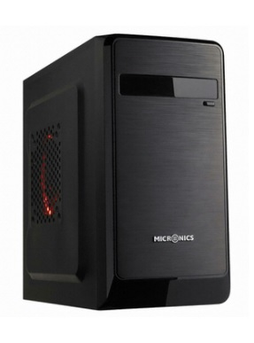 마이크로닉스 루키 가격: 27,330원 | 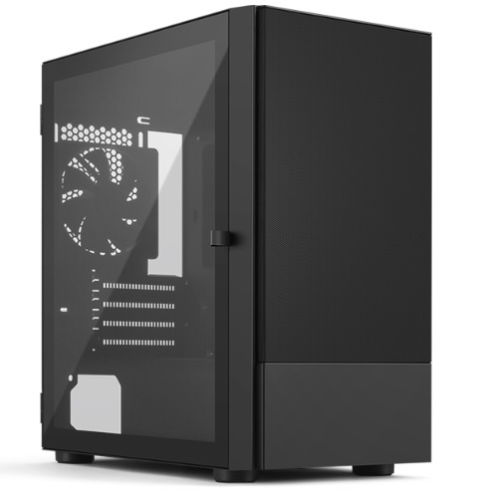 아이구주 HATCH MIO (화이트, 블랙) 가격: 38,340원 (39,320원) (CD롬 달리는 저렴한 케이스) | 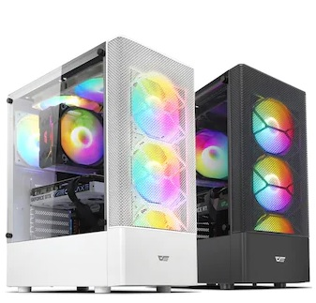 darkFlash DK200 RGB 강화유리 (블랙) 가격: 37,800 (화이트:43,740)원 (저렴하지만 쿨링 쏘쏘한 케이스) | 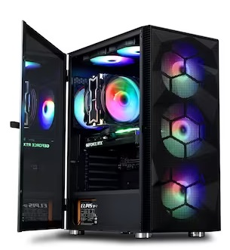 아이구주 VENTI C60 가격: 56,160원 (가격대비 튼튼한 케이스) | 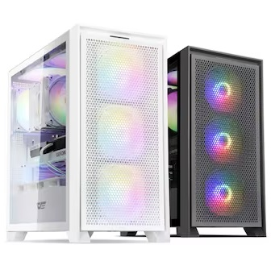 darkFlash DRX70 MESH RGB 강화유리 가격: 47,300원 (51,300원) (저소음 모드 있음) | 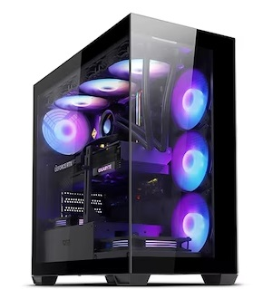 darkFlash DS900 ARGB 강화유리 가격: 53,900원 (공랭보다는 수랭에 적합!) | 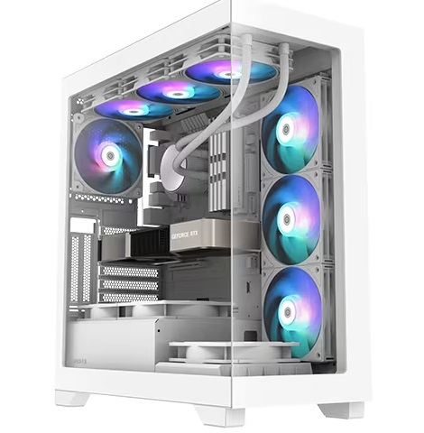 3RSYS S406 Quiet 리버스 (*하드 디스크 달 분은 비추천) 가격: 79,380 (82,080)원 (공랭보다는 수랭에 적합!) | 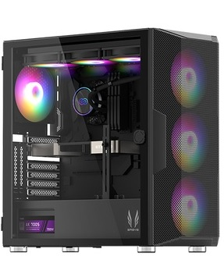 3RSYS L600 (블랙) (화이트도있음) 가격: 74,520 (77,760)원 (공랭/수랭 둘다 OK) | 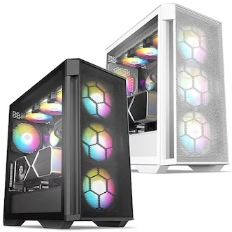 BRAVOTEC GUARDIAN 3100M V2 타이탄 글래스 (블랙) 가격: 88,560원 (수냉, 공냉OK) (약간 소음있음 쿨링 좋음) | 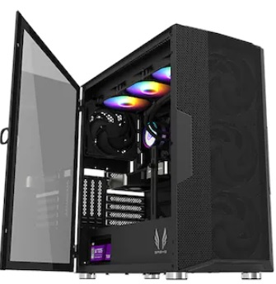 3RSYS L600 Quiet 가격: 85,320원, 89,930원 (조금 조용해진 L600, LED 없는 제품 원할때 픽하세요) | 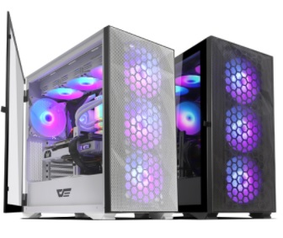 darkFlash DLX21 RGB MESH 강화유리 (화이트/블랙) 가격: 95,040/ 93,960원 (수냉,공냉 OK) | 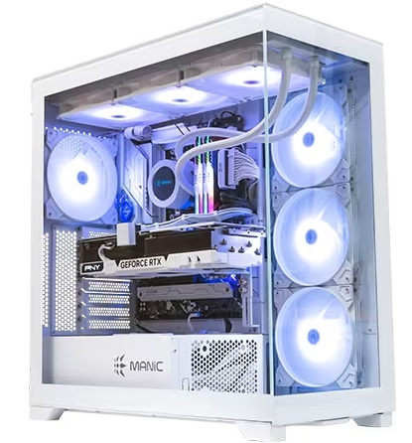 마이크로닉스 ML-420 View BTF (화이트) 가격: 140,400원 (수냉 OK) (상단 420 라디 장착가능, 메쉬 타입도 있습니다) | 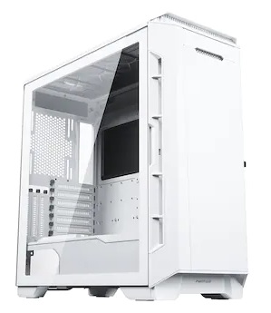 Phanteks P600S (매트 화이트) 가격: 285,580원 (수냉,공냉 OK) (420 라디는 전면 장착) | 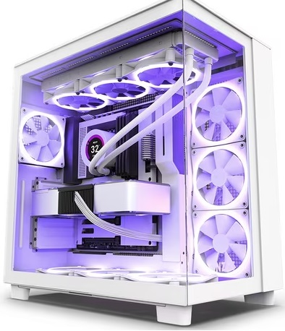 NZXT H9 Flow (Matte White) 가격: 239,760원 (360라디 수랭용) | 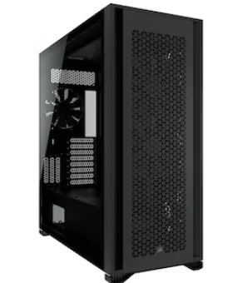 CORSAIR 7000D AIRFLOW (블랙) 가격: 352,070원 (420라디 상단) | 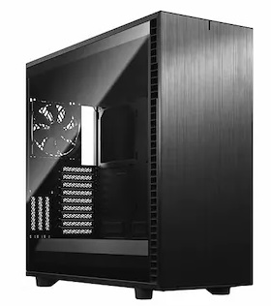 Fractal Design Define 7 XL Light 강화유리 가격: 344,340원 (420라디 상단)
총 평가 및 부품가격 인터넷 최저가 (공임 미포) | (i3-10100의 가격이 애매하며 보드 선택지도 다양치 않아 12100가는게 낫다) 게이밍 pc는 아니며, 유튜브감상, 웹서핑, 간단한 사무용, 매장 포스용 인강용에 저렴하게 쓸수있음 (빠릿하지만 멀티성능은 다소낮음) 12100 본체: 464,260원->약50만 131,141 본체는 현시점 비추천 | 게임을 즐기지 않거나 케쥬얼한 게임 (바둑, 포커, 롤 등등 저사양 게임) 정도만 즐기시는 유저분께 적합한 PC i3 보다는 멀티 성능이 좋아 고사양 사무용으로도 쓸만한편 (용량 큰 엑셀, 라이트한 포토샵 등등) : 4650G + A520 본체: 428,530원 5600G + A520 본체: 466,480원 | 초 고사양게임은 어느정도 옵션 타협이 필요하나 디아2/오버워치2/롤/배그/피파 등등 인기 게임에서는 상옵 플레이가 가능한 게이밍 PC 다만 고사양 게임 즐기기에 1660S의 성능은 좀 낮은편 예산의 여유가있다면 그래픽카드는 4060으로 가시라!! 5600+1660S : 721,680원 | 5600X와 0.2클럭차이밖에 안나는 5600 을 사용해서 12400F와도 차이가 적다 FHD 게임은 80~100프레임 상태로 상옵이 가능하며 10,11세대와 비교시 확연히 좋은 게이밍 성능 (포토샵이나 편집시 램은 16X2로) 5600+4060TI(8GB): 1,089,930원 5600+B550+4060 : 963,210원 | 9-11세대 i7,i9과 비교해도 딸리지 않는 게이밍 성능을 보여줌 포토샵과 라이트룸에서도 쏘쏘한 성능 다만 영상 편집하기에는 넉넉하지는 않습니다 포토샵과 라이트룸 같은걸 겸해서한다면 120만원 정도투자해서 16X2의 메모리로 간 본체로 구매하세요 12400F+4060TI(8GB): 1,121,200원 | 1번) 160견적은 FHD에서 대부분 게임을 원활하게 상옵으로 즐기며, 12400F대비 높은 멀티성능으로 (약50%) 다용도로 쓰기에도 좋다(편집, 작곡, 렌더링 등등) 2번) 180대 견적의 경우 4070을 사용했기에 평균 게임 프레임이 25%가량 더 높게 나온다 QHD에서 고사양 게임을 즐긴다면 이쪽부터 보는게 좋다 3번) 200견적의 경우 2번보다도 17% 더 높은 프레임 QHD 144에 적합 1)14500+어쌔신 120SE+램32G+4060TI (FHD 권장): 약 160만원 견적 2)14600KF+RC1800+램32G+4070: 1,928,900원 (25% 상승, QHD의 시작) 3)14600KF+RC1800+램32G+4070S: 2,049,240원 (17% 상승, QHD144) |  | 13600KF에 DDR5 조합이면 12900K와 비교해도 비슷한 프레임이 나온다 이 조합은 멀티성능도 준수하여 각종 작업도 잘되는편 4070TI S 견적의 경우 QHD165에 적합 4080 S 견적의 경우는 4K 80~100 적합 146K+4070TIS+750W=2,545,820원 146K+4080S+850W=3,036,680원 | 경쟁사의 13500과 비슷한 게이밍성능을 가진 7500F, 4070 조합시 현시점에 가성비는 경쟁사보다 확실 좋고 차후업그레이드가 용이하고 (다음세대 지원) 윈도우 10 지원이 가능하며 국내인기 온라인게임에서 프레임이 좋다 7500F+공냉+B650M+4070+ 700W+16x2(32G램): 1,682,200원 | 4070S 성능은 3090과 비슷합니다. FHD 상황에서는 풀옵 QHD에서는 상옵 정도로 현존하는 대부분 게임 플레이 가능한 상급의 게이밍PC 다만 4K는 버거운 감이 있으므로 QHD144 권장 윗급 그래픽 쓸려면 차후나올 3D모델로 7500F+공냉+4070S+B650+700W: 1,802,540원 (램 32, SSD 1T) | 7500F+4080S를 사용해서 4K상옵으로 (80~100프레임) 대부분 게임을 즐길수 있다 멀티성능은 다소 아쉬우나 게이밍은 13세대 i5급과 맞먹기에 게이밍이 우선이고 차후 업그레이드를 생각하시는 분이 선택하시면 좋습니다 7500F+4080S+TUF B650 PLUS+850W: 2,811,900원 (4K시) | 14700K는 12900K의 완벽한 상위 호환 높은 멀티성능과 싱글클럭으로 어떠한 환경의 작업에도 적합하고 최고의 게이밍 성능을 보여줄것이다, 특히 4080과 4090의 높은 성능을 i5와 차이가 날정도로 뒷받침 해주기에 고성능 그래픽카드구매시 좋은 픽이다 (QHD165, 4K 100) 14700KF+4080S+라니: 3,439,150원 | 14900K는 멀티성능이 좀 더 강화된 모델 게이밍은 더 비할바 없는 CPU이며 작업에서도 7950X와 맞먹는 최고급 PC 여기에 4090 조합으로 4K 드디어 정복 가능한 성능을 보여준다 4K 144도 어지간한 게임에서는 가능할정도 14900K+4090+H170I: 5,554,250원 (147K+4090+1000W: 4,755,420원) | 경쟁사의 i9 맞먹는 게이밍성능(7800X3D)그리고 저전력이지만 i7급과(795X3D) 맞먹는 멀티성능으로 작업과 게이밍 둘다 만족스러운 모습을 보여준다 (다만 게이밍은 13세대 i7과 비교시에는 다소 낮은) 7800X3D(7900)+4070TIS+B650+DLX21+공냉+850W=2,837,980원 | 7950X3D는 어떤 작업이라도 경쟁사의 i9,i7비슷한 성능을 보여주는 최고의 전문가용 CPU, 거기에 4080과 4090을 장착시 작업과 게이밍 모두 만족시킬수있다 7950X3D는 최고의게이밍성능+작업 7800X3D+4090+DLX21= 4,510,690 7950X3D+B650E-E+4090+H9= 5,242,110원, (4080S장착시 400만) | 로또 당첨된다면 한번쯤 사볼만한 견적으로 도저히 제정신을 가지고 지르기에는 힘든 본체 가격이다 취향것 갖고싶은 최상위 제품을 조합해서 만든 최고급 .. PC (이걸로 방어안되는겜은 딴 PC로도 안됨) 7950X3D+크헤히어로+4090+크라켄360 약 720만원대!
 | (가격은 부품값의 최저가 합이다 실구매가는 약간 더 높으며 조립비는 별도로 매장마다 다르게 책정됨) | 대부분의 조립공임은 3-5만원 내외 | 중, 저사양 게임을 돌리기위한 PC 다양한 게임을 즐기시려면 110만원대 PC로 구매하세요!! | 12400F와 비교시 약 4~8% 가량 프레임이 덜나오는 편 7500F가 워낙싸서 이쪽우선 추천 | 5600보다 소폭 높은 프레임과 (약12%) 멀티작업 성능을 보여줌 (약20%) | 12400F, 13400, 13500, 14400, 14500등 은 L2캐시가 적은 12세대 기반P코어라 고성능 그래픽카드에는 아쉬운 성능 | 13600KF는 3070~4070TI 급 사이에 그래픽카드에 적합함 (영상편집 겸하면 13600K 구매하세요) | 4080S쪽은 보드를 Z690 어로스 엘리트 또는 Z790 UD 정도로 상향 조정 하는게 간섭이 적다 | QHD를 저렴하게 플레이 하기위한 가성비 견적!! (실구매가는 대략 180만) | 4070 쓴것보다 약 15% 가량 프레임이 높게 나옵니다 (실구매가 대략 190만) | 4080S로 QHD 고주사율을 생각하신 다면 7800X3D로 꼭 CPU를 변경하는게 좋습니다 | 여기서 그래픽을 4070TI S로 낮추면 약 300만원대 견적이 가능하다 (다른건 그대로 가고 그래픽만 낮출것) | 14900K는 압도적 발열을 자랑하니 꼭 H170I + 가이드킷 + 상급서멀쓰자 (케이스는 7000D, 디파인7 XL 권장) | 7900은 저전력이라 저소음 고성능 혹은 오랫동안 PC를 켜두는 분께 어울리는 제품 | 7950X가 일시 품절이라 빠짐 7950X는 수랭을 가야된다 | 어우야 사고싶다.. 아니 살까? 아니 샀어..
 |  |  |  |  |  |  | (KF에는 내장그래픽이 없어 퀵싱크 사용불가) |  | (램16, SSD500G 세팅시 |  |  |  | 가능하면 팬도 녹투아 2000 PWM 교체 | 7800X3D+4080S는 약 335만 견적
 |  |  |  |  |  |  |  |  | 약 10만원 줄여서 170만원대!)
 |  |  |  |  |  |  |  |  |  |  |  |  |  |  |  | ~

